Sayfa1
Ad Soyad:……………………………………………………….. Okul No:…………………… Sınıf:……………………Aldığı Puan:……./………..
2021-2022 EĞİTİM-ÖĞRETİM YILI MEZİTLİ MESLEKİ VE TEKNİK ANADOLU LİSESİ NESNE TABANLI PROGRAMLAMA DERSİ 2. DÖNEM 2. SINAV SORULARI (UYGULAMA SINAVI)
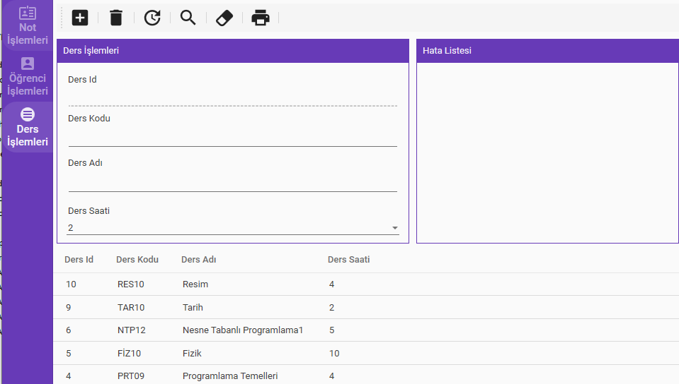
Yukarıda Görseli Verilen Uygulama ve uygulamanın kullandığı eokul adlı veritabanının sql kodları sınav esnasında bilgisayarlarınıza gönderilecektir. Gönderilen uygulamada Not İşlemleri ile Öğrenci İşlemleri'nin kodları tamamlanmış ve çalışır durumda olacaktır. Sizden İstenen Ders İşlemlerinin Üst Tarafında Bulunan Ekle, Sil, Güncelle, Arama ve Silme Butonlarının doğru çalışmasını sağlayacak kodların yazılarak bu işlemlerin doğru yapılmasını sağlamanızdır.
SN | Değerlendirme Kriterleri | P. | A. P.
1 | Ders Sınıfını Tanımlama | 2 | 2
2 | Ders Doğrulama Sınıfını Tanımlama | 2 | 2
Eokul Veritabanının Ders tablosuna göre;
3 | Son Eklenen 10 Dersi çeken SonEklenenOnDersiCek() metodunu tanımlama | 2 | 2
4 | Yeni Bir Ders ekleyen YeniDersEkle(Ders eklenecekDers) metodunu tanımlama | 6
5 | Ders Koduna Göre arama yapan DersSecDersKodunaGore(string dersKodu) metodunu tanımlama | 6
6 | DersAdı ve Koduna Göre arama yapan DersAdiVeKodunaGoreArama metodunu tanımlama | 2 | 2
7 | Ders id'sine göre arama yapan DersAraIdYeGore(int id) metodunu tanımlama | 6
8 | Güncelleme Esnasında Aynı ders koduna sahip bir kayıt olup olmadığını öğrenmemizi sağlayan GuncellemeIcinDersAra(string derskodu, int id) metodunu tanımlama | 2 | 2
9 | Id'ye göre güncelleme yapacak DersGuncelle(Ders guncellenecekDers) metodunu tanımlama | 2 | 2
10 | Id'ye göre silme yapacak DersSil(int dersId) metodunu tanımlama | 6
11 | Ders satlerinin bulunduğu comboBox'ı 2-14 arasındaki sayıları ile doldurma | 2 | 2
12 | Hata listesini ve text kutularını temizleyen metot tanımlama ve bunu temizle butonuna tıklandığında çağırma | 7
13 | Datagrid İçerisinde seçili olan dersin bilgilerini formda görüntüleme | 3 | 3
14 | Ekle Butonuna Tıklandığında gerekli doğrulamarı yapmak, varsa hataları görüntülemek | 5
15 | Ekleme işleminde daha önce eklene bir ders kodunu tekrar eklenebilmesini engelleme | 6
16 | Ekle butonuna tıklandığında herhangi bir hata yoksa dersi veritabanına ekletme | 7
17 | Sil butonuna Tıklandığında Seçili bir dersin olup olmadığını test etme | 5
18 | Sil butonuna Tıklandığında silme işlemi için onay mesajı görüntüleme | 6
19 | Sil butonuna tıklandığında işlem onaylanırsa seçili ders veritabanından sildirme | 7
20 | Güncelleme butonuna tıklandığında seçili dersi veritabanında Güncelleme | 3 | 3
21 | Arama Butonuna tıklandığında ders adı veya ders kodundan e az birinin girilip girilmediğini test etme | 6
22 | Arama Butonuna tıklandığında ders adı veya ders koduna göre uygun dersleri datagrid içerisinde görüntüleme | 7

Süre: 120 Dakikadır. Başarılar
 | Şahin MANSUROĞLU

